記入見本
給与・旅費等の口座振込申出書
 |  |  |  |  |  |  |  |  |  |  |  |  |  |  |  | 2025-10-01
 | 国立大学法人 岡山大学長 殿

 |  | 個人番号 |  | 不要 |  |  |  |  |  | 学生番号 （学生、院生の方は必須） |  |  |  |  |  | 25M12345
 |  | ﾌﾘｶﾞﾅ 氏 名 |  | ｵｶﾔﾏ ｲﾁﾛｳ |  |  |  |  |  | ﾌﾘｶﾞﾅ 旧 姓 (旧姓使用の届出をされている方のみ記入)
 |  |  |  | 岡山 一郎
 |  | 所属名称 （給与の場合は採用部署名） |  | 社会文化科学研究科 |  |  |  |  |  | 職 名 |  | 大学院生 |  |  |  | 生 年 月 日 |  |  | 2000-01-01
 |  | 登録種別 （1つを選択ください） |  |  | ① 給与（雇用）のみ |  |  |  |  | ② 旅費・謝金・立替払のみ |  |  |  |  |  |  | ③ ①及び②の両方
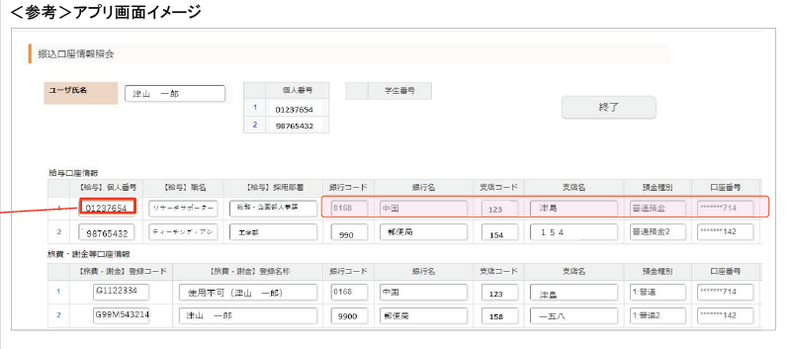
 |  |  |  | 【給与の支給を受ける方】 非常勤職員の方は①、それ以外の方は③を選択してください。 ※ご自身が非常勤職員かどうか不明な方は③を選択いただいて構いません。 ※非常勤職員以外の方で、給与と旅費等で異なる口座での登録を希望する場合は、①又は②を選択し申出書を２枚提出してください。 【旅費等の支給を受ける方】 ②を選択してください。
 |  | ※ 申出書の提出先 |  | ①又は③を選んだ場合 |  |  |  | 総務・企画部人事課給与支給担当 |  |  |  |  |  | （ | okadaikouza@adm.okayama-u.ac.jp |  |  |  |  | ）
 |  |  |  | ②を選んだ場合 |  |  |  | 国際教育推進課 |  |  |  |  |  | （ | dde7046@adm.okayama-u.ac.jp |  |  |  |  | ）

 | 口座振込について､下記のとおり申し出ます。 |  |  |  |  |  | 印刷して国際教育推進課窓口またはメールにexcelデータ添付で提出

 | 登録済み口座への振込希望する場合は「振込口座情報照会アプリ」
 | https://imwf.cc.okayama-u.ac.jp/imart/samlsso/forma/normal/view/regist_application_view/bankaccountinquiry
 | （学内限定）で、使用する口座情報を確認し【１】に、それ以外の新規登録又は変更の申出をする場合は【２】に記入ください。
記
 | 【１】※個人番号又は登録コードのどちらか一方のみ記載 |  |  |  |  |  |  |  |  |  | 登録済口座がない場合、A・Bは記入不要です。 登録済み口座がある場合、A/Bに記入後、E 口座情報は記入不要です。
 |  | A 個人番号 （給与口座への振込を 希望する場合） |  |  |  |  |  |  |  |  | B 登録コード （旅費等の口座への 振込を希望する場合）

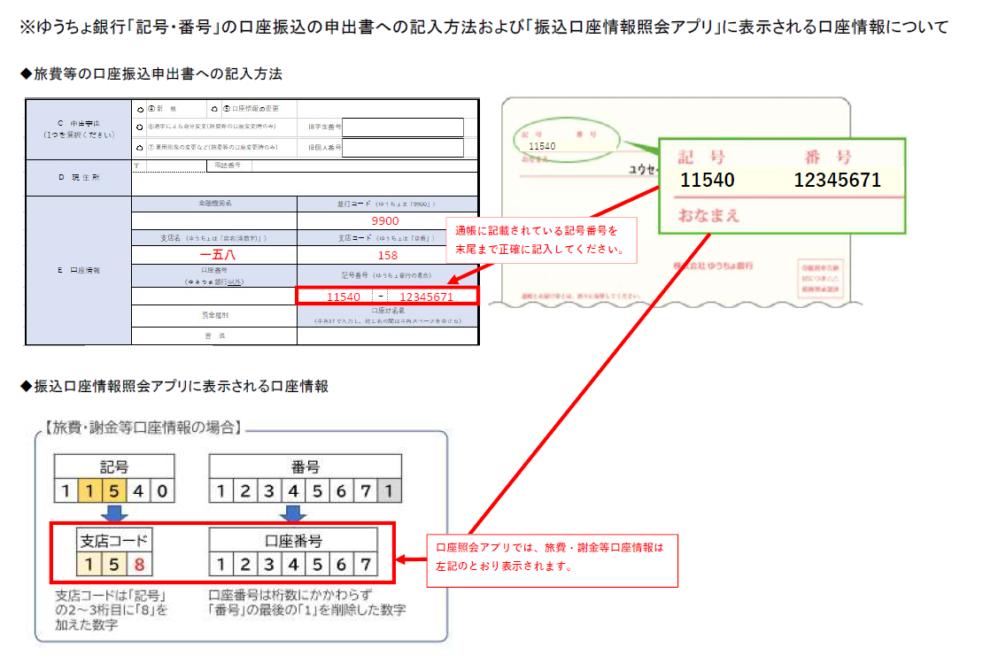
 | 【２】※給与口座の変更の場合、原則、提出日の属する月の翌月支給分給与からの反映となります。
 |  | C 申出事由 （1つを選択ください） |  |  |  | ④ 新 規 |  |  | ⑤ 口座情報の変更
 |  |  |  |  |  | ⑥進学による身分変更(旅費等の口座変更時のみ) |  |  |  |  |  |  | 旧学生番号 |  | 24N12345

 |  |  |  |  |  | ⑦ 雇用形態の変更など(旅費等の口座変更時のみ) |  |  |  |  |  |  | 旧個人番号

 |  | D 現 住 所 |  |  | 〒 | 700-1234 |  | 電話番号 |  |  | 080-1234-5678
 |  |  |  |  | 岡山県岡山市北区津島桑の木町1-1 Aアパート101号室
 |  | E 口座情報 |  |  | 金融機関名 |  |  |  |  |  |  |  | 銀行コード （ゆうちょは「9900」）
 |  |  |  |  | ゆうちょ銀行 |  |  |  |  |  |  |  | 9900
 |  |  |  |  | 支店名 （ゆうちょは「店名(漢数字)」） |  |  |  |  |  |  |  | 支店コード （ゆうちょは「店番」）
 |  |  |  |  | 五六五 |  |  |  |  |  |  |  | 565
 |  |  |  |  | 口座番号 （ゆうちょ銀行以外） |  |  |  |  |  |  |  | 記号番号 （ゆうちょ銀行の場合）
 |  |  |  |  |  |  |  |  |  |  |  |  | 11940 |  |  |  | － | 12345678
 |  |  |  |  | 預金種別 |  |  |  |  |  |  |  | 口座ｶﾅ名義 （半角ｶﾅで入力し、姓と名の間は半角スペースを空ける）
 |  |  |  |  | 普 通 |  |  |  |  |  |  |  | ｵｶﾔﾏ ｲﾁﾛｳ
 |  | ＜注意事項＞
 |  | ・振込口座は、本人名義の口座に限ります。口座カナ名義は、預金通帳を確認のうえ正確に記入してください。
 |  | ・外国籍の方は、口座名義が確認できるもの（通帳見開き面のコピーやネットバンクの画面コピーなど）を添付してください。
 |  | （氏名表記相違による振込不能防止のため）
 |  | ・当用紙に記載された個人情報は、本学からの振込のみに利用し、本学が管理するもので、目的外に利用することはありません。

 |  | 部局記入欄 | 所属 |  |  |  |  |  |  |  |  | 担当者名 |  |  |  |  |  |  | 内線

